Лист1
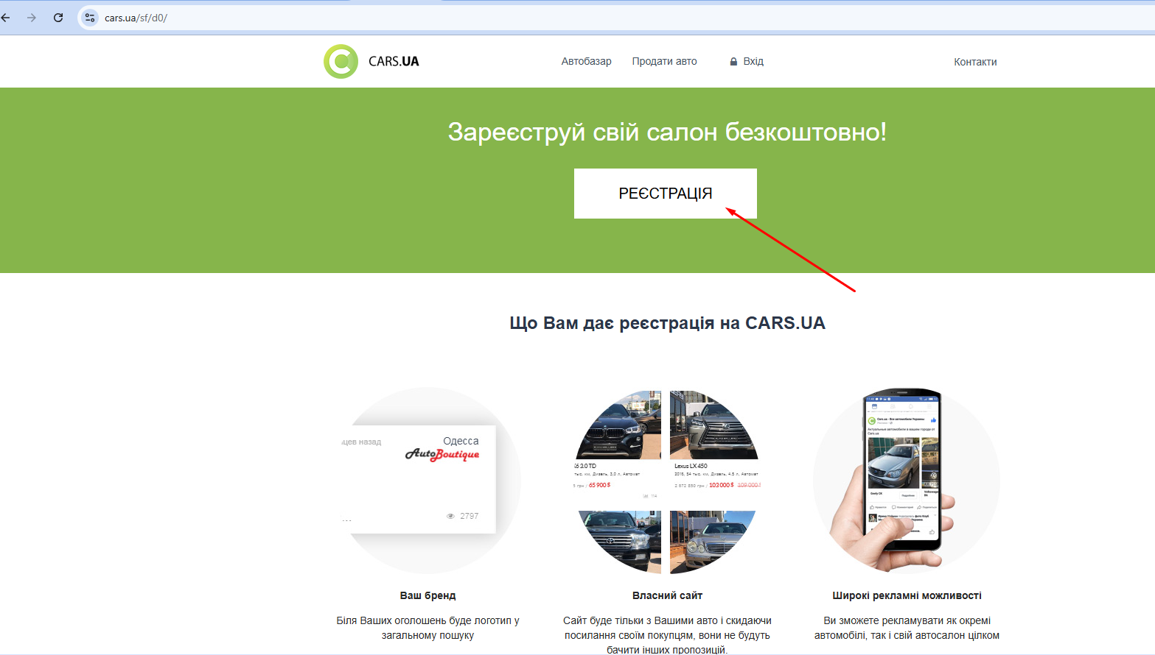
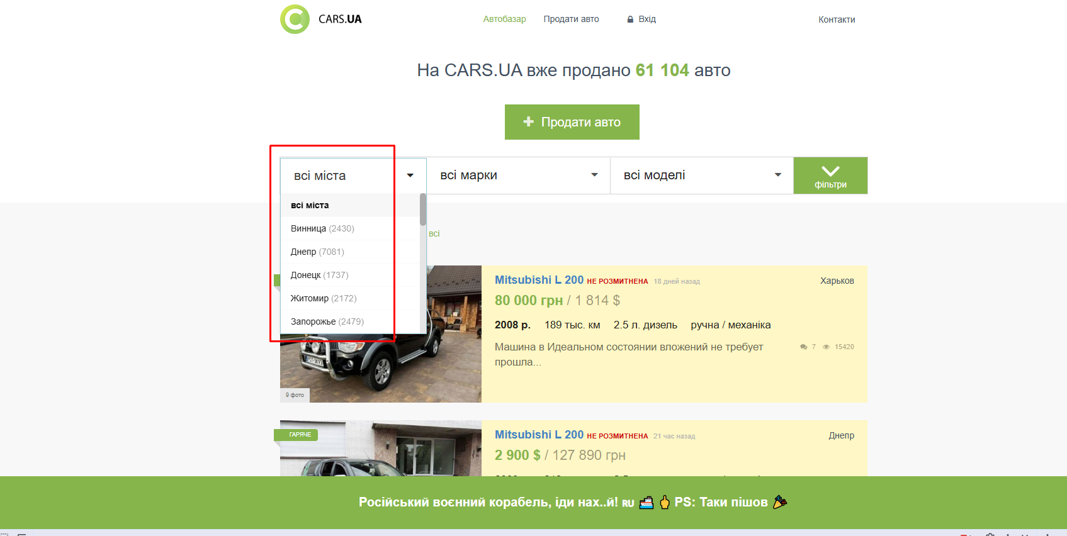
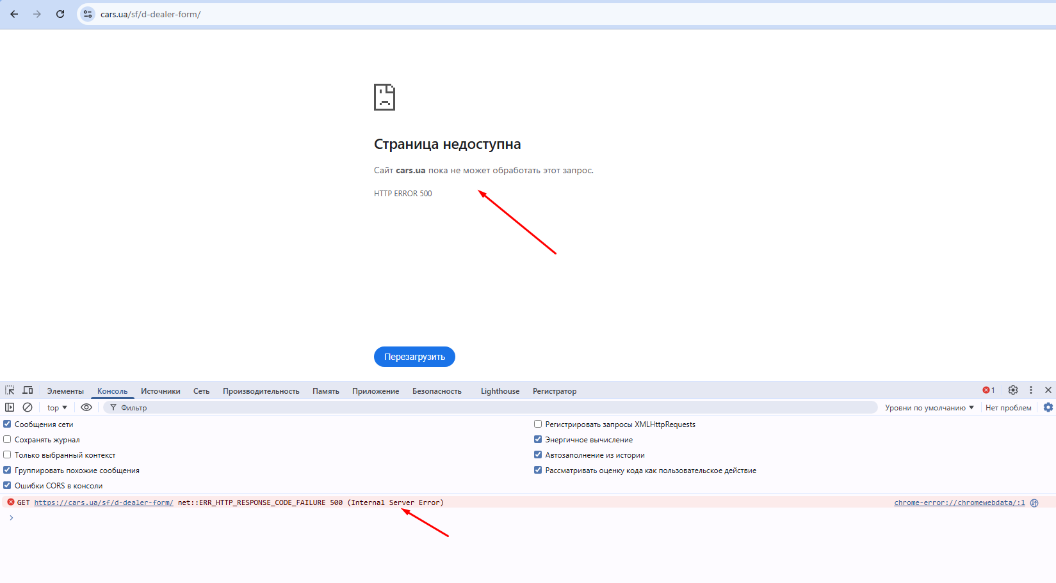
Bug-reports
ID | BUG-001 — Viber link does not open | BUG-002 — Registration page returns HTTP 500 | BUG-003 — City names displayed in Russian on Ukrainian version
Summary | Посилання Viber Chatbot у футері не відкривається після натискання | Кнопка «Реєстрація» на сторінці «Автоділерам» відкриває сторінку з HTTP Error 500 | Назви міст у випадаючому списку фільтра відображаються російською мовою замість української
Priority | High | High | Medium
Severity | Medium | Critical | Low
Preconditions | 1.Користувач відкрив сайт cars.ua 2.Сторінка повністю завантажена | Відкрита головна сторінка cars.ua | 1. Відкрита українська версія сайту cars.ua. 2. Головна сторінка повністю завантажена.

Steps to Reproduce | 1. Відкритa сайт cars.ua. | 1. Відкрити сайт cars.ua. | 1. Відкрити сайт cars.ua.
 | 2. Прокрутити сторінку до футера. | 2. Прокрутити сторінку вниз до футера. | 2. Знайти блок фільтрів на головній сторінці.
 | 3. Знайти блок з чат-ботами (Viber і Telegram). | 3. Натиснути посилання «Автоділерам». | 3.Натиснути на випадаючий список «Всі міста».
 | 4. Натиснути на Viber-чатбот «car.ua». | 4. На сторінці «Зареєструйте свій салон безкоштовно» натиснути кнопку «Реєстрація».

Actual Result | Після натискання на посилання Viber Chatbot жодна сторінка не відкривається, перенаправлення не відбувається. | Відкривається сторінка з повідомленням: «Сторінка недоступна. Cars.ua поки не може обробити цей запит. HTTP ERROR 500». | Інтерфейс сайту відображається українською мовою, але назви міст у випадаючому списку показуються російською мовою.
Expected Result | Посилання на чат-бот Viber повинно відкриватись коректно при натисканні та перенаправляти користувача у відповідний месенджер. | Після натискання кнопки «Реєстрація» користувач повинен переходити на сторінку реєстрації автосалону без системних помилок. | Назви міст повинні відображатися українською мовою відповідно до локалізації сайту.

Environment | Chrome Версия: 148.0.7778.168 (официальная сборка) (64 бит), Windows 10 Pro Версія 22H2 | Chrome Версия: 148.0.7778.168 (официальная сборка) (64 бит), Windows 10 Pro Версія 22H2 | Chrome Версия: 148.0.7778.168 (официальная сборка) (64 бит), Windows 10 Pro Версія 22H2

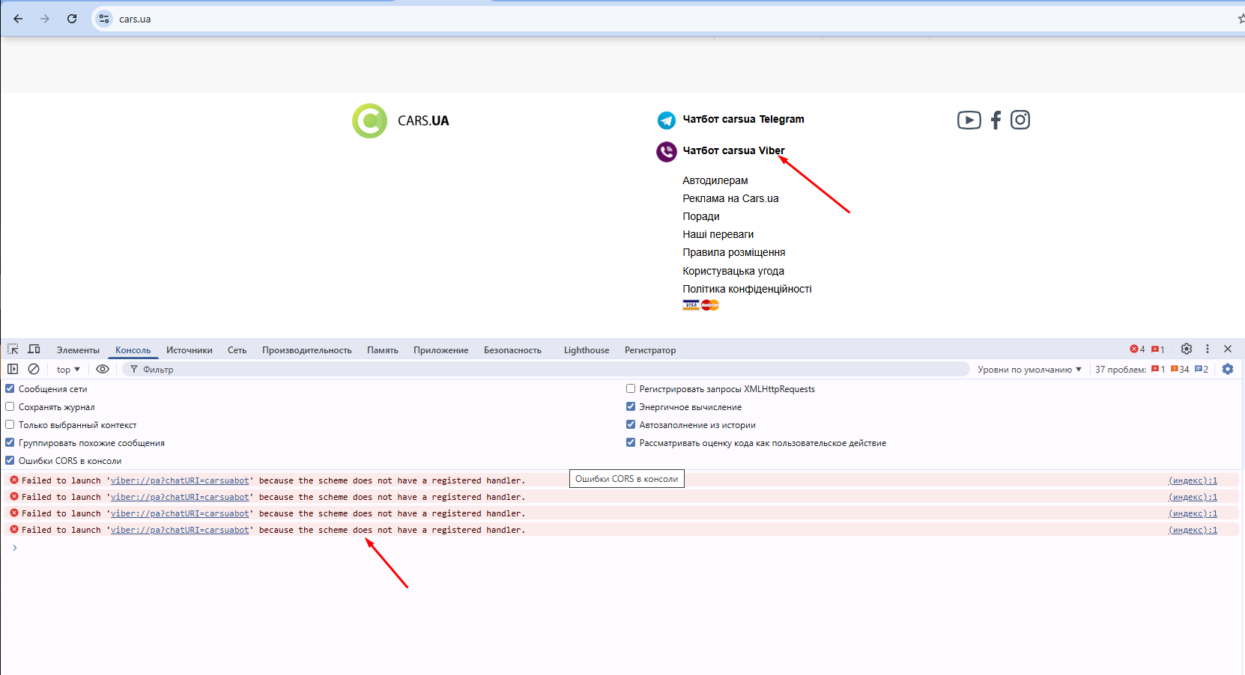
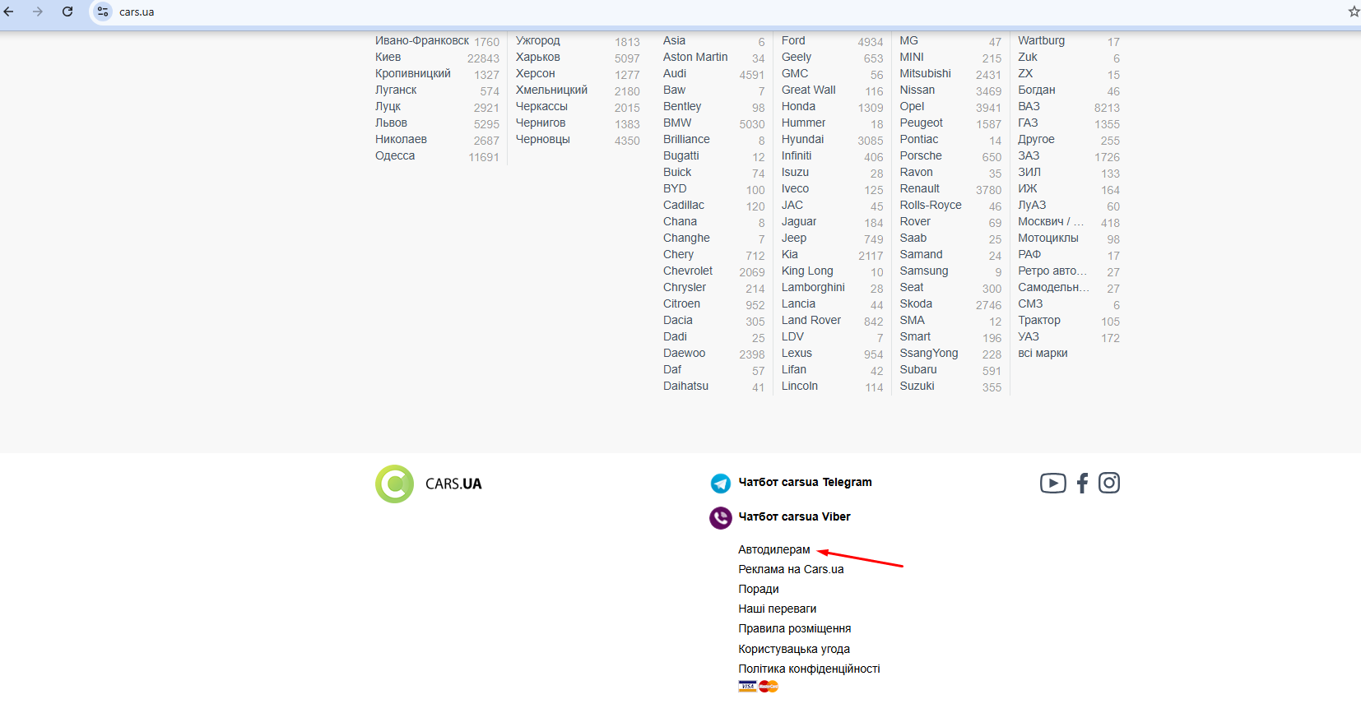
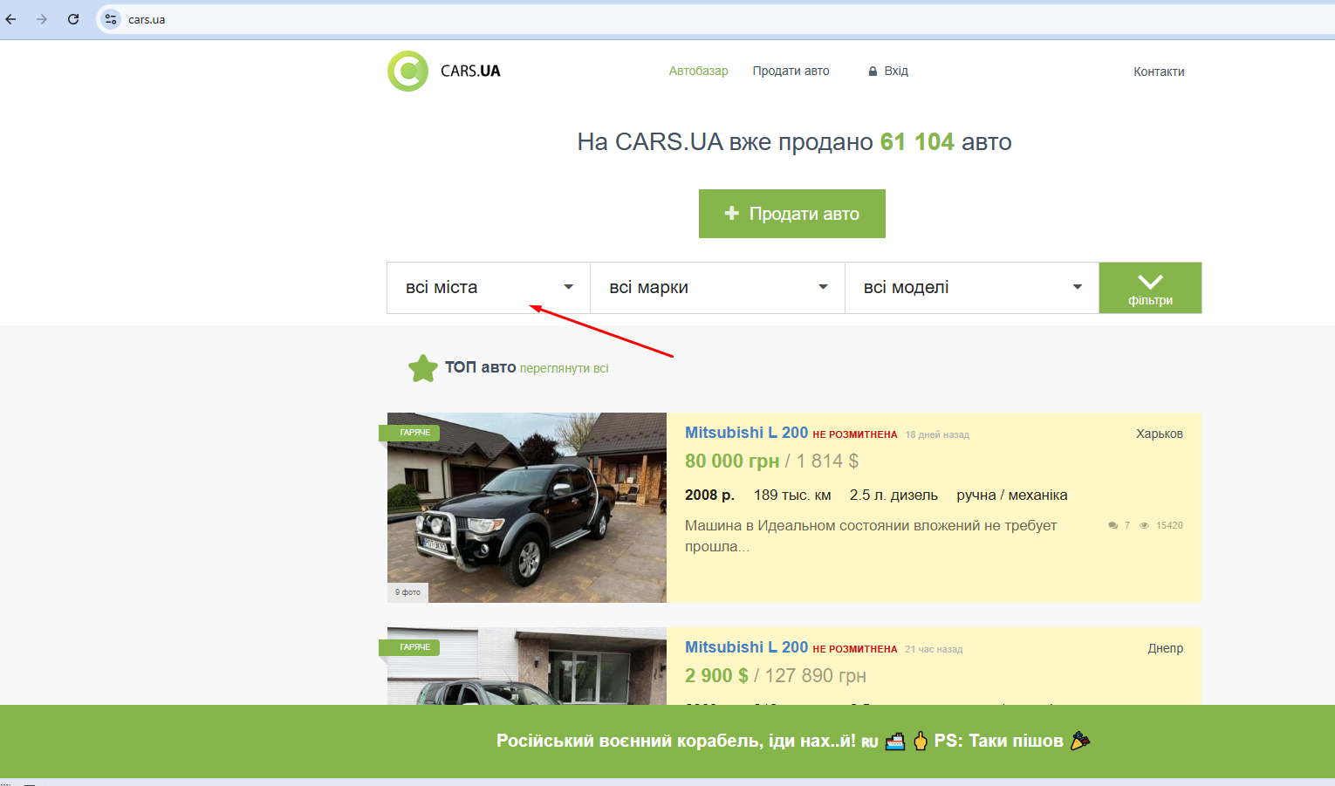
Attachment

